Supplemental_Table_3
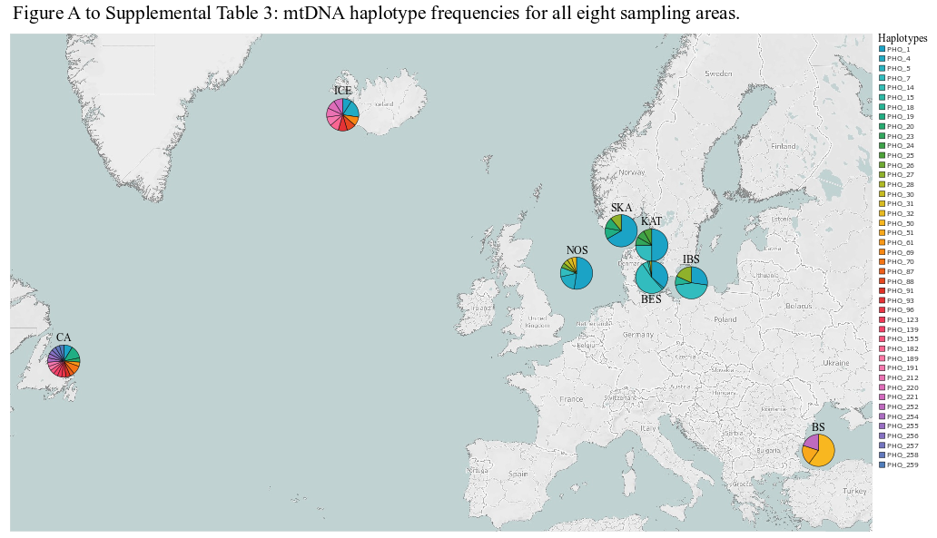
Supplemental Table 3: mtDNA haplotype frequencies for all eight sampling areas and the three assigned regions.
mtDNA haplotype | all eight sampling ares |  |  |  |  |  |  |  | 3 asigned regions
 | BS | CA | ICE | NOS | SKA | KAT | BES | IBS | WNA | ENA | BALT
1 | 0 | 2 | 1 | 11 | 6 | 6 | 19 | 3 | 3 | 17 | 22
4 | 0 | 0 | 2 | 4 | 0 | 0 | 0 | 0 | 2 | 4 | 0
5 | 0 | 0 | 0 | 0 | 0 | 0 | 1 | 0 | 0 | 0 | 1
7 | 0 | 0 | 0 | 2 | 0 | 3 | 27 | 5 | 0 | 2 | 32
11 | 0 | 0 | 0 | 0 | 0 | 0 | 2 | 1 | 0 | 0 | 3
14 | 0 | 0 | 0 | 0 | 0 | 0 | 3 | 0 | 0 | 0 | 3
15 | 0 | 0 | 0 | 0 | 0 | 0 | 1 | 0 | 0 | 0 | 1
18 | 0 | 0 | 0 | 0 | 0 | 0 | 0 | 1 | 0 | 0 | 1
19 | 0 | 3 | 0 | 0 | 1 | 0 | 0 | 0 | 3 | 1 | 0
20 | 0 | 1 | 0 | 0 | 1 | 0 | 0 | 0 | 1 | 1 | 0
23 | 0 | 0 | 0 | 0 | 0 | 1 | 0 | 0 | 0 | 0 | 0
24 | 0 | 0 | 0 | 0 | 0 | 1 | 0 | 0 | 0 | 0 | 0
25 | 0 | 0 | 0 | 0 | 0 | 1 | 0 | 0 | 0 | 0 | 0
26 | 0 | 0 | 0 | 1 | 0 | 0 | 0 | 0 | 0 | 1 | 0
27 | 0 | 0 | 0 | 0 | 1 | 0 | 0 | 2 | 0 | 1 | 2
28 | 0 | 0 | 0 | 1 | 0 | 0 | 0 | 0 | 0 | 1 | 0
30 | 0 | 0 | 0 | 0 | 0 | 0 | 1 | 0 | 0 | 0 | 1
31 | 0 | 0 | 0 | 1 | 0 | 0 | 0 | 0 | 0 | 1 | 0
32 | 0 | 0 | 0 | 1 | 0 | 0 | 0 | 0 | 0 | 1 | 0
50 | 3 | 0 | 0 | 0 | 0 | 0 | 0 | 0 | 0 | 0 | 0
51 | 1 | 0 | 0 | 0 | 0 | 0 | 0 | 0 | 0 | 0 | 0
61 | 0 | 1 | 0 | 0 | 0 | 0 | 0 | 0 | 1 | 0 | 0
69 | 0 | 0 | 1 | 0 | 0 | 0 | 0 | 0 | 1 | 0 | 0
70 | 0 | 2 | 0 | 0 | 0 | 0 | 0 | 0 | 2 | 0 | 0
87 | 0 | 1 | 0 | 0 | 0 | 0 | 0 | 0 | 1 | 0 | 0
88 | 0 | 0 | 1 | 0 | 0 | 0 | 0 | 0 | 1 | 0 | 0
91 | 0 | 1 | 0 | 0 | 0 | 0 | 0 | 0 | 1 | 0 | 0
93 | 0 | 0 | 1 | 0 | 0 | 0 | 0 | 0 | 1 | 0 | 0
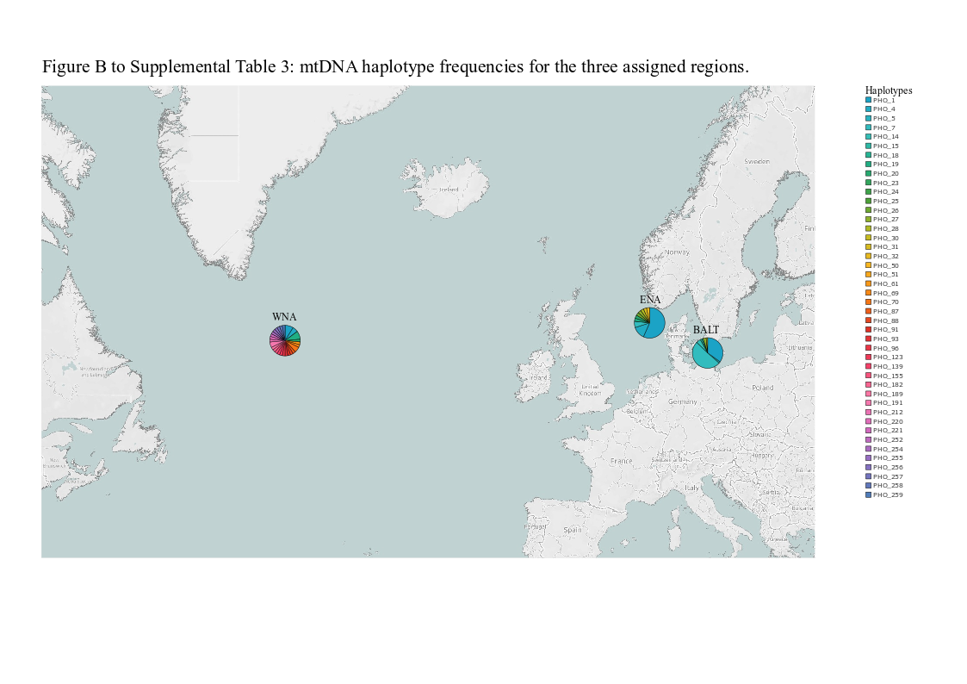
96 | 0 | 1 | 0 | 0 | 0 | 0 | 0 | 0 | 1 | 0 | 0
111 | 0 | 0 | 1 | 0 | 0 | 0 | 0 | 0 | 1 | 0 | 0
123 | 0 | 1 | 0 | 0 | 0 | 0 | 0 | 0 | 1 | 0 | 0
139 | 0 | 1 | 0 | 0 | 0 | 0 | 0 | 0 | 1 | 0 | 0
155 | 0 | 1 | 0 | 0 | 0 | 0 | 0 | 0 | 1 | 0 | 0
182 | 0 | 0 | 1 | 0 | 0 | 0 | 0 | 0 | 1 | 0 | 0
189 | 0 | 1 | 0 | 0 | 0 | 0 | 0 | 0 | 1 | 0 | 0
191 | 0 | 1 | 1 | 0 | 0 | 0 | 0 | 0 | 2 | 0 | 0
212 | 0 | 0 | 1 | 0 | 0 | 0 | 0 | 0 | 1 | 0 | 0
220 | 0 | 0 | 1 | 0 | 0 | 0 | 0 | 0 | 1 | 0 | 0
221 | 0 | 0 | 1 | 0 | 0 | 0 | 0 | 0 | 1 | 0 | 0
249 | 0 | 2 | 0 | 0 | 0 | 0 | 0 | 0 | 2 | 0 | 0
252 | 1 | 0 | 0 | 0 | 0 | 0 | 0 | 0 | 0 | 0 | 0
254 | 0 | 1 | 0 | 0 | 0 | 0 | 0 | 0 | 1 | 0 | 0
255 | 0 | 1 | 0 | 0 | 0 | 0 | 0 | 0 | 1 | 0 | 0
256 | 0 | 1 | 0 | 0 | 0 | 0 | 0 | 0 | 1 | 0 | 0
257 | 0 | 1 | 0 | 0 | 0 | 0 | 0 | 0 | 1 | 0 | 0
258 | 0 | 1 | 0 | 0 | 0 | 0 | 0 | 0 | 1 | 0 | 0
259 | 0 | 1 | 0 | 0 | 0 | 0 | 0 | 0 | 1 | 0 | 0

